OZ
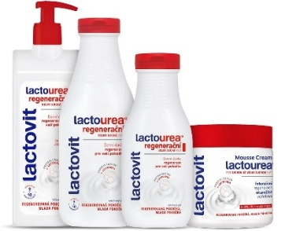
 |  | LACTOVIT distribuční sada
 |  | k nákupu za 5 000,-Kč bez DPH 4ks Lactovit SG LactoUrea 500ml ZDARMA
 |  | k nákupu za 8 000,-Kč bez DPH 9ks Lactovit SG LactoUrea 500ml ZDARMA
 |  | 6.1.-27.2.2026
kód | ean | název | bal. | b. PC b.DPH | sleva | akční PC b.DPH | obj. | obj.celkem
6229 | 8411135005297 | Lactovit*SG 300ml Men 3v1 Lactourea | 8 | 37.49 |  | 36.85 |  | 0.00
6220 | 8595059740257 | Lactovit*SG 300ml Originál | 8 | 37.49 |  | 36.85 |  | 0.00
6228 | 8411660421890 | Lactovit*SG 300ml Lactooil Intenzivní | 8 | 37.49 |  | 36.85 |  | 0.00
6222 | 8595059740295 | Lactovit*SG 300ml Lactouera | 8 | 37.49 |  | 36.85 |  | 0.00
6241 | 8411135007390 | Lactovit*SG 300ml Lactourea zpevňující | 8 | 37.49 |  | 36.85 |  | 0.00
6242 | 8411135007420 | Lactovit*SG 300ml Lactourea Oleo | 8 | 37.49 |  | 36.85 |  | 0.00
6230 | 8595059740264 | Lactovit*SG 500ml Originál | 9 | 59.22 |  | 58.21 |  | 0.00
6243 | 8411135007406 | Lactovit*SG 500ml Lactourea Zpevňující | 9 | 59.22 |  | 58.21 |  | 0.00
6244 | 8411135007437 | Lactovit*SG 500ml Lactourea Oleo | 9 | 59.22 |  | 58.21 |  | 0.00
6233 | 8411135351929 | Lactovit*SG 500ml Fruit Broskev/Grep | 9 | 59.22 |  | 58.21 |  | 0.00
6234 | 8411135351905 | Lactovit*SG 500ml Fruit Kiwi/Hrozny | 9 | 59.22 |  | 58.21 |  | 0.00
6235 | 8411135351820 | Lactovit*SG 500ml Lactooil Intenzivní | 9 | 59.22 |  | 58.21 |  | 0.00
6232 | 8595059740301 | Lactovit*SG 500ml Lactourea | 9 | 59.22 |  | 58.21 |  | 0.00
6257 | 8411660650771 | Lactovit*mléko 400ml pumpa Lactourea | 6 | 99.44 |  | 97.74 |  | 0.00
6258 | 8411135354807 | Lactovit*mléko 400ml Lactooil Intenziv | 6 | 99.44 |  | 97.74 |  | 0.00
6254 | 8411660650023 | Lactovit*mléko 400ml pumpa Original | 6 | 99.44 |  | 97.74 |  | 0.00
6249 | 8411135007246 | Lactovit*mléko 400ml Lactourea Zpevňující | 6 | 99.44 |  | 97.74 |  | 0.00
6259 | 8411135007192 | Lactovit*mléko 400ml Lactourea Oleo | 6 | 99.44 |  | 97.74 |  | 0.00
6273 | 8411135355309 | Lactovit*krém pěnový 250ml Originál | 6 | 87.86 |  | 86.35 |  | 0.00
6272 | 8411135003705 | Lactovit*krém pěnový 250ml Lactourea | 6 | 87.86 |  | 86.35 |  | 0.00
6274 | 8411135006423 | Lactovit*krém pěnový 400ml Lactourea | 6 | 120.07 |  | 118.02 |  | 0.00
101072 | 8411135009660 | Lactovit*krém pěnový 400ml Lactourea Zpevňující | 6 | 120.07 |  | 118.02 |  | 0.00
6282 | 8411135005792 | Lactovit*SG/mléko 500+ 400ml set Lactourea | 5 | 142.62 |  | 126.17 |  | 0.00
6283 | 8411135008144 | Lactovit*SG/mléko 500+ 400ml Lactourea Zpevňující | 5 | 142.62 |  | 126.17 |  | 0.00
6284 | 8411135008151 | Lactovit*SG/mléko 500+400ml set Lactooil | 5 | 142.62 |  | 126.17 |  | 0.00
 |  |  |  |  |  |  |  | 0.00
90919 |  | Lactovit*SG 500ml Lactourea zdarma (301) | 4ks | 0.01 | 0 | 0.01 | 4ks
90919 |  | Lactovit*SG 500ml Lactourea zdarma (301) | 9ks | 0.01 | 0 | 0.01 | 9ks
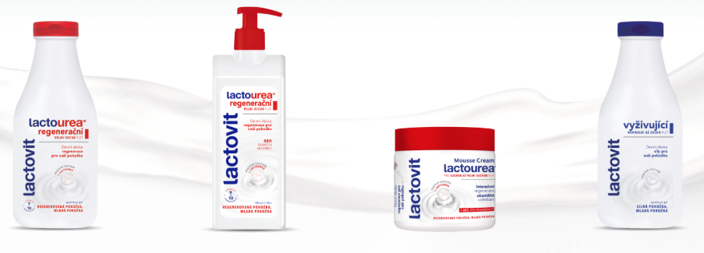 |  | 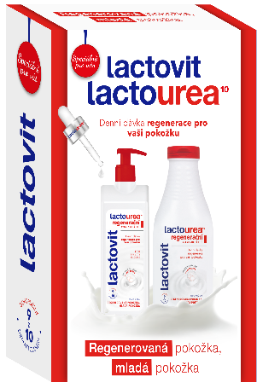 |  | 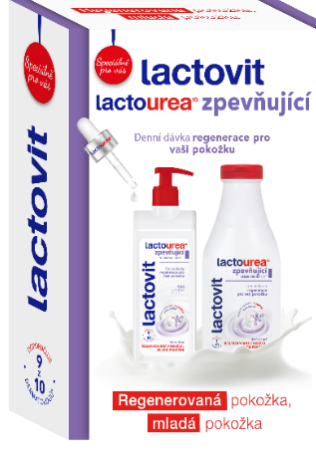 |  |  | ZDARMA
 |  |  |  |  | Akce je platná do vyčerpání zboží zdarma
ESPACE velkoobchod drogerie s.r.o., Steinerova 604, 149 00 Praha 4, espace.objednavky@espacevo.cz, www.espacevo.cz

